상품제안서
모스니에 커스텀 5단 암막 양우산 | 상품코드: S39565

 |  |  |  |  |  |  | 02-713-8555 | www.synergygift.co.kr
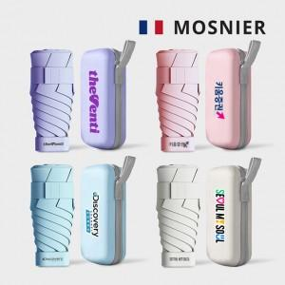

【상세/제작정보】 | <p><span style="font-size: 14pt;">※ 원단인쇄 불가상품</span></p><p><span style="font-size: 14pt;">※ 종이케이스 커스텀 별도문의</span>&nbsp;</p>

【인쇄/포장옵션】 | [손잡이] 레이저, [우산집] 우산집DTF인쇄, [파우치] 파우치DTF인쇄 / 포장지포장

【공급단가】 | 수량 | 50~ | 100~ | 300~ | 1,000~ | 5,000~
*VAT별도 | 단가 | 5,800원 | 5,550원 | 5,300원 | 5,100원 | 4,890원

【상품 URL】 | https://www.synergygift.co.kr:443/src/goods_detail.php?gdno=39565

